4.F.AVP_RESP_26
FUENTE | Fuente: Estadística de defunciones según la causa de muerte, INE.
ELABORACION | Elaboración: Unidad Técnica de Informe de Estado de Salud y Registros.
TIT LARGO | Enfermedades del sistema respiratorio. Carga de Enfermedad. Años de Vida Perdidos (AVP) según sexo y grupos de edad. Comunidad de Madrid, 2024
TIT CORTO | Años de vida perdidos (AVP) por enfermedades respiratorias. Comunidad de Madrid, 2024

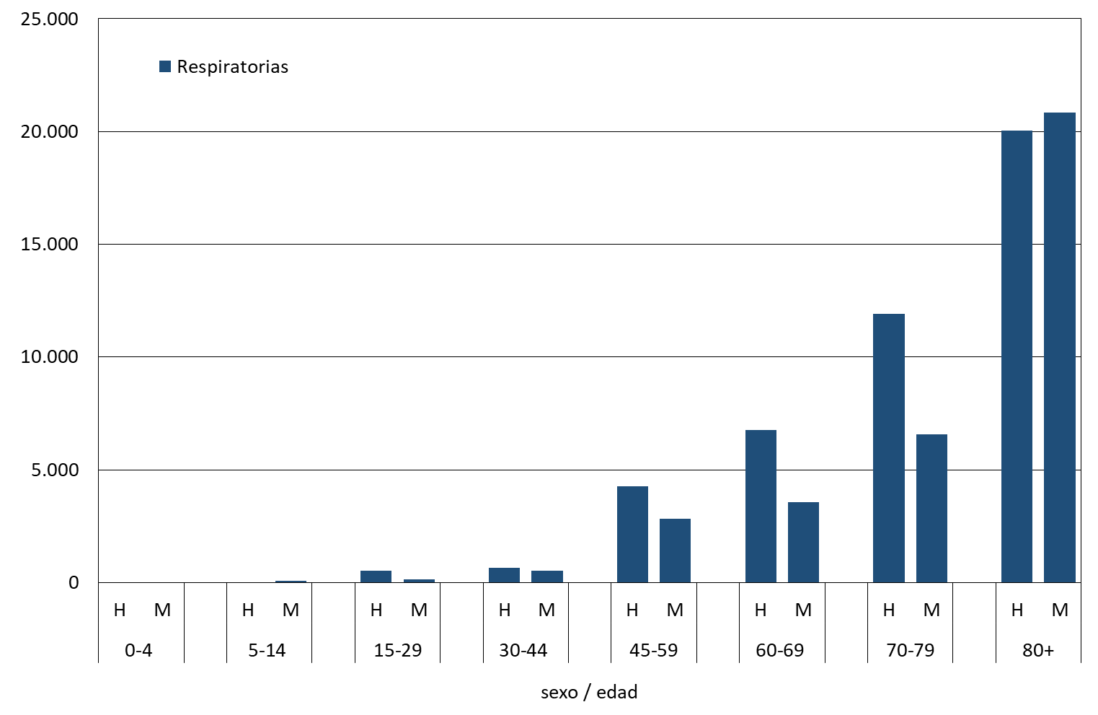

 | DATOS

 |  |  | Respiratorias
 | 0-4 | H | 0
 |  | M | 0

 | 5-14 | H | 0
 |  | M | 82

 | 15-29 | H | 528
 |  | M | 133

 | 30-44 | H | 649
 |  | M | 535

 | 45-59 | H | 4282
 |  | M | 2819

 | 60-69 | H | 6781
 |  | M | 3576

 | 70-79 | H | 11924
 |  | M | 6585

 | 80+ | H | 20052
 |  | M | 20831

